企劃案
一、功能名稱
時空戰場2

二、功能説明
玩家將分配到A、B兩國陣營內，到地圖中央採集素材帶回己方陣營
獲取逐鹿令和累積時空秘令進程
背景設定：赤壁之戰。孫權劉備組成的聯軍在長江赤壁以黃蓋詐降火攻，大破曹軍的連環船，此後奠定三國鼎立之勢。此企劃案模擬雙方爭奪燧石取火燒對方的陣營

做時空密令任務

三、功能流程圖
斷線
沒撿到

陣營A
活動icon
重新登陸
自行移動/被攻擊

時空戰場（開啓當期戰場，例：赤壁之戰）
沒被打斷
開始活動
隨機徵召（加入人數少的陣營）
滿足20v20
開始活動
撿礦石
頭上出現標識
去到敵方陣營
提交礦石
敵方的船開始持續扣血，提交成功越多，扣血越快
扣光
顯示勝方敗方

限時icon
陣營B
自行移動/被攻擊
扣到一定程度
自行離開
敵方名將解除冰凍加入戰場
倒計時到一定階段
礦井噴礦石頻率提升
提交失敗
無法回到活動且30分鐘不可匹配

四、功能主要大綱
進入活動
匹配規則
活動玩法

五、功能主要内容
1.進入活動
1.1活動icon進入
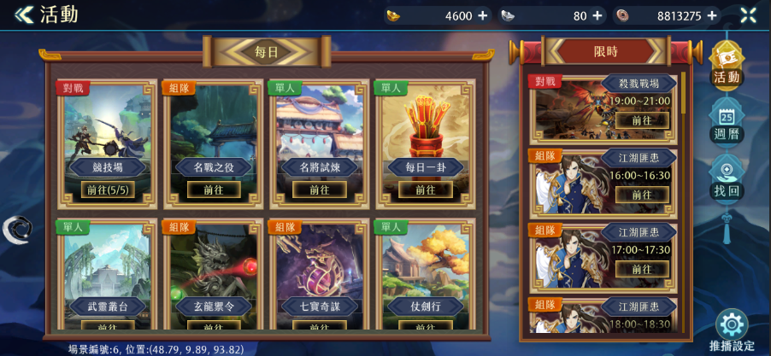
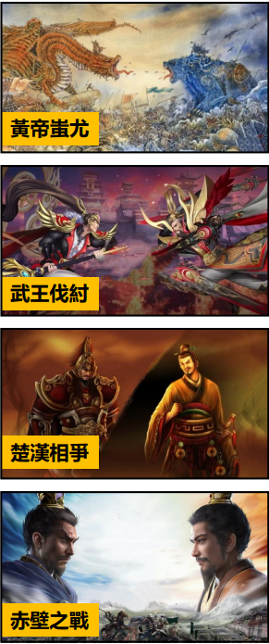
 |  |  |  |  |  | 1.1.1活動菜單中的模式名稱和底圖會隨當期主題變化

1.1.1

1.2限時icon進入
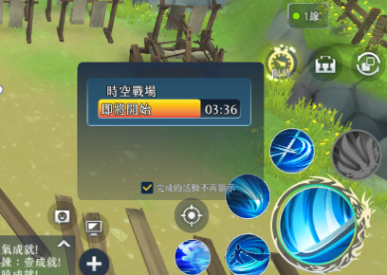
 |  | 1.2.1主介面限時icon，活動名稱統一為"時空戰場"

1.2.1

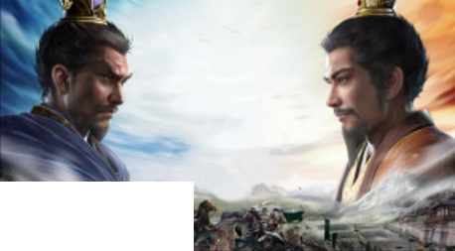
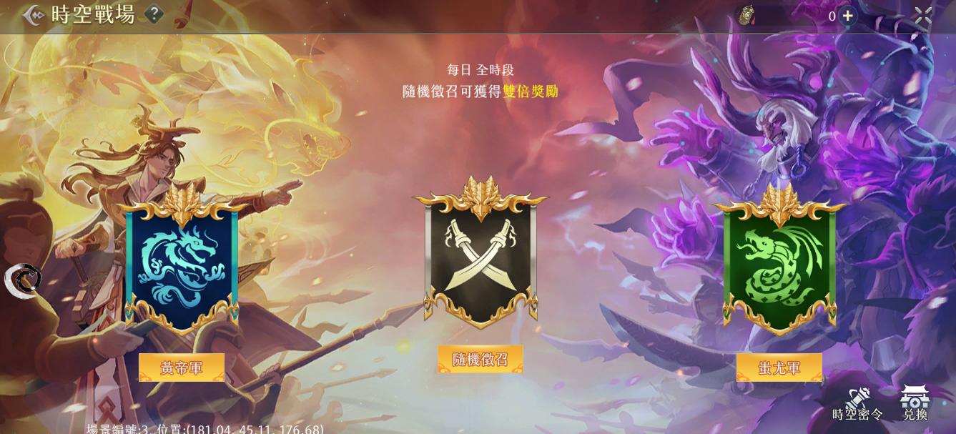
<< 時空戰場
?
逐鹿令icon 600
2.具體活動介面
 |  |  |  | 2.1點擊後以該陣營開始匹配，以點擊“魏軍”為例：“魏軍”字樣轉為“取消匹配”，再次點擊“取消匹配”恢復。“隨機徵召”、“聯軍”採取相同的作法 2.2陣營旗子圖 路徑： Assets/ResourcesAsset/UITexture/FieldCamp 命名: FieldCamp_xxxxx_icon.png 2.3陣營底圖 路徑： Assets/ResourcesAsset/UITexture/BattleField 命名： BattleField_xxxxx_Background.png
（背景故事）公元前4943年，蚩尤九黎族與黃帝華夏集團發生了衝突，兩股大勢力為爭奪適於牧獵和淺耕地，於涿鹿之野展開長期爭戰

2.3
2.3
赤壁之戰

2.2
2.2
2.2

聽天命

魏軍
2.1
聽天命單場獎勵加倍
聯軍

2.1
2.1
魏軍
2.1
icon
聯軍
icon

時空密令
兌換商店
活動時間:1月1日21:00到1月30日21:00
詳見4.
詳見6.

3.匹配規則
 |  |  |  | 3.1選擇陣營後進入匹配模式，會先進到一個報名儲存槽，每秒刷新確認是否有足夠的人數開啟戰場 3.2當人數滿足20V20條件，開啟一個戰場房間，將玩家傳送進入時空戰場專用分流的活動場景內 3.3當儲存槽人數相減高於100，點擊陣營按鈕進行報名時，顯示該介面 3.4若選擇"隨機徵召"自動加入儲存槽較少的一方，在結算時，獲取倍率獎勵 3.5活動時間結束時，匹配狀態中的玩家將直接取消匹配狀態；已開始活動的可進行至結算結束

3.3
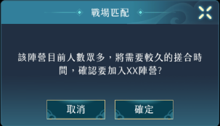

c

4.商店介面
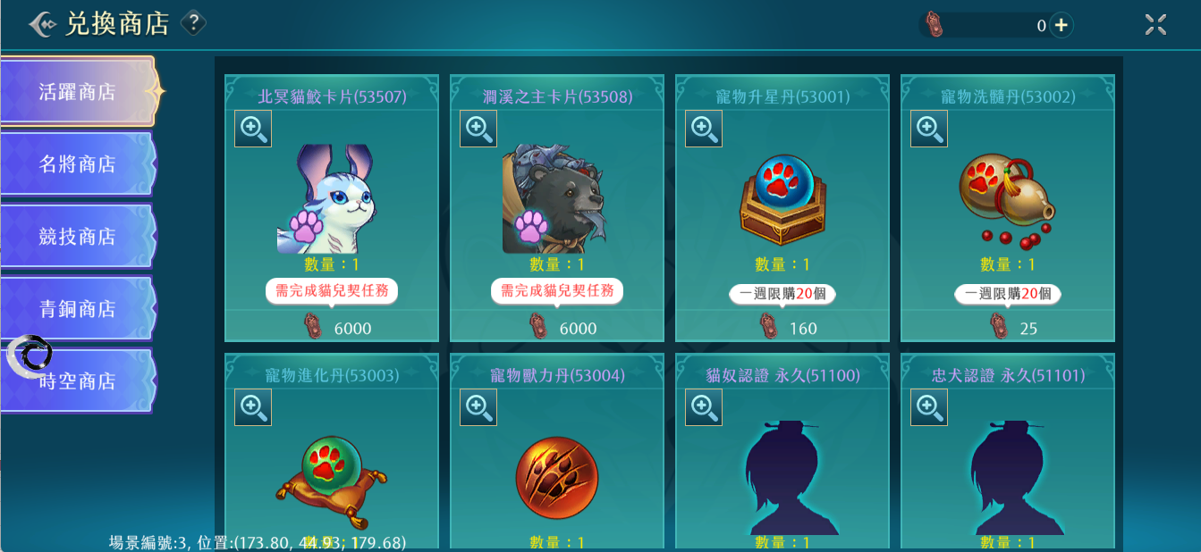
 |  |  |  |  | 4.1兌換商店點擊後跳轉商店界面

5.時空密令
5.1時空密令介面
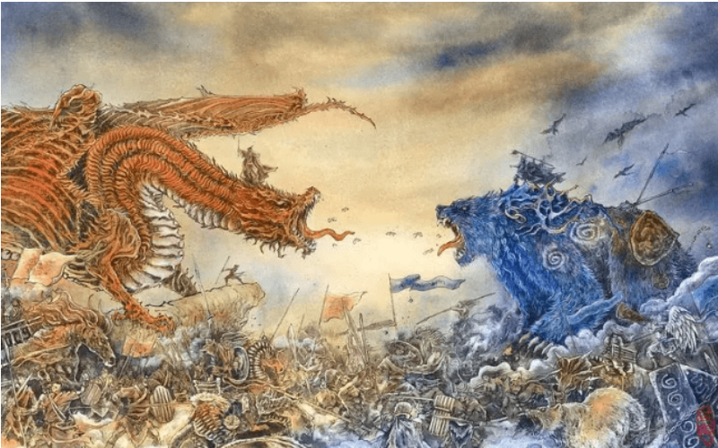
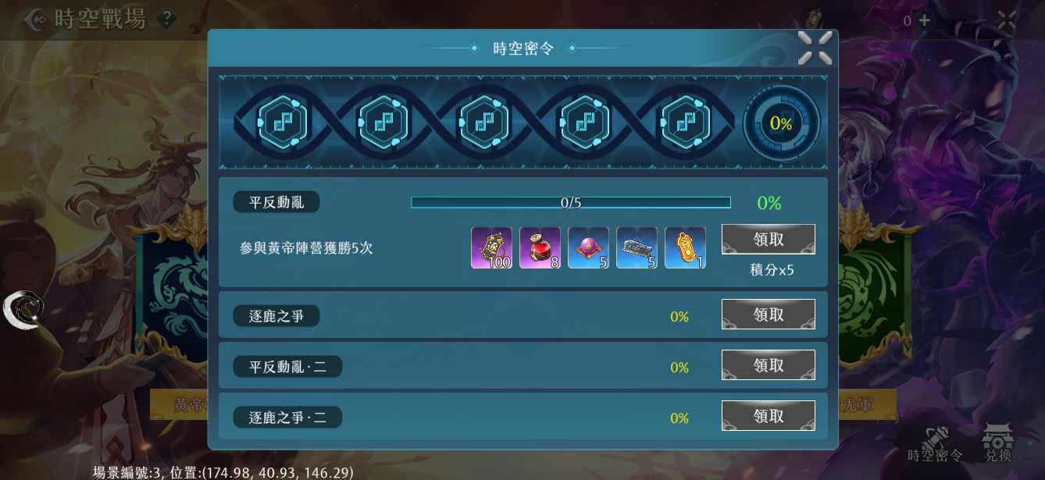
公元前4943年，蚩尤九黎族與黃帝華夏集團發生了衝突，兩股大勢力為爭奪適於牧獵和淺耕地，於涿鹿之野展開長期爭戰
<< 時空戰場
聽天命
聽天命單場獎勵加倍
蚩尤
取消加入
?
涿鹿之戰
領取
任務名稱
100%
領取
任務名稱
0%
領取
任務名稱
9/10
90%
文字最多十五個字一二三四五六七
積分x15
任務名稱
100%
 |  |  |  | 5.1.1基本顯示:任務名稱、完成進度(%數顯示)、領取按鈕 5.1.2領取按鈕分為:①未完成任務(無法領取狀態)、②任務完成(可領取狀態)、③已完成任務(移除按鈕狀態) 5.1.3點擊任務，展開顯示:任務名稱、任務內容、任務進度條、獎勵預覽、領取按鈕、積分 5.1.4點擊獎勵預覽的物品圖，會顯示物品hint 5.1.5已完成的任務會向下排序，反灰且移除領取按鈕 5.1.6反灰狀態依然可以展開查看任務詳細內容 5.1.7每次完成任務，會獲得密令積分，使基因進度增加，達到節點可領取階段獎勵 |  |  | 任務可能的類型： 1.擊殺敵方玩家X次 2.採集X顆礦石 3.提交X顆礦石 4.敵方燃起小火 5.敵方燃起中火 6.敵方燃起大火 7.敵方名將被擊殺X次 8.獲得該模式勝利X次 9.拯救脫水的海龜 10.殺死逃兵 11.提交礦石給神秘人 12.打開buff箱子

5.1.7

5.1.3

5.1.4
5.1.2

5.1.1

5.1.5
100%

任務名稱
9/10
90%
文字最多十五個字一二三四五六七
積分x15
5.1.6

3

1
2
4.2

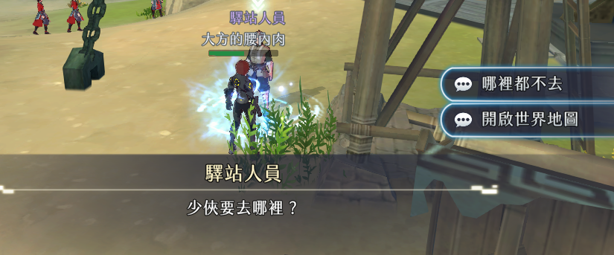
海龜
5.2.1.1
5.2時空密令附加事件
5.2.1海龜報恩
 |  |  |  | 5.2.1.1地圖中會出現一隻可以對話的海龜，靠近魏陣營，但所有玩家都可以交互 5.2.1.2選擇該選項會撿起海龜並獲得一個倒計時的狀態，中央訊息“將海龜送到海里”，倒計時結束前到地圖邊緣的海水處提交海龜會顯示“我方船隻（營寨）的火勢降低了一級”，反之顯示“海龜渴死了”，海龜不會刷新 |  |  | 史實：魏陣營因雨得救

幫它回到海里
5.2.1.2

放著不管

海龜

我好渴...

5.2.1.3


害怕的逃兵
5.2.2.1
5.2.2逃兵的結局
 |  |  |  | 5.2.2.1地圖中會出現一隻可以對話的逃兵，靠近聯軍陣營，但所有玩家都可以交互 5.2.2.2選擇該選項后逃兵變成可以攻擊的單位，擊殺后掉落礦石，逃兵不會刷新 |  |  | 史實：聯軍陣營主降者多

殺掉
5.2.2.2

放著不管

害怕的逃兵

太可怕了...

拿扇子的神秘人
5.2.3.1
5.2.3敬拜神明
 |  |  |  | 5.2.3.1地圖中會出現一隻可以對話的神秘人，身后有神壇，靠近聯軍陣營，但所有玩家都可以交互 5.2.3.2攜帶礦石並選擇該選項后我方獲得移動速度增加的buff，持續一段時間，場景消失 |  |  | 史實：傳説中諸葛亮造神壇借東風

提交礦石
5.2.3.2

放著不管

拿扇子的神秘人

萬事俱備，只欠點燃香火了...

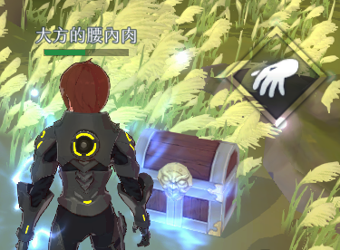
5.2.4大舉南下
 | 5.2.4.1地圖中會出現箱子，靠近魏陣營，但所有玩家都可以交互 5.2.4.2打開後我方獲得攻擊力增加buff，持續一段時間，場景消失 |  |  |  | 史實：魏陣營兵力數倍于敵方

6.1.7
6.1.8
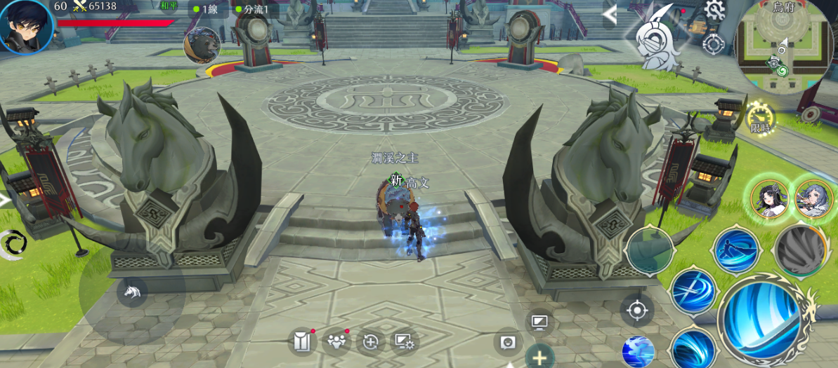
10:00
6.活動玩法
6.1採集
 |  |  |  | 6.1.1地圖中央有一個礦井，預計使用機關呈現，會不斷噴出礦石，礦石落地的地點會按照“靠近我方”→“靠近對方”→“靠近我方”的規律循環 6.1.2噴出的礦石，人物靠近後出現“採集”按鈕，點擊後開始讀條 6.1.3“採集中”這個狀態下，其他玩家依然可以看見被採集的礦石，但是靠近這顆礦石不會有採集按鈕 6.1.4採集過程中主動移動或者被攻擊這個行為都會被打斷 6.1.5採集成功後，人物出現標識，數字表示攜帶的礦石數 6.1.6攜帶礦石的角色被擊殺後礦石會掉在原地，回歸可以被採集的狀態 6.1.7敵我雙方陣營生命值，攜帶礦石的人物進入敵方陣營首次提交能使得敵方陣營開始持續扣血，後續提交越多扣血速度越快，先扣光的一方失敗 6.1.8倒計時，剩餘時間少到一定程度礦井噴出礦石的頻率會提升 6.1.9陣營圖標魏陣營是①船，聯軍陣營是②營寨，都有1，2，3號點位可以提交，每個提交點可以燃燒的程度分爲③小火，④中火，⑤大火。火焰代表扣血速率，越多和越大都會讓扣血越快，沒有表示不會扣血，三個提交點共用一個血條 6.1.10主動退出活動按鈕，提前離開後接下來30分鐘不可參與匹配

6.1.9
6.1.1
6.1.10

6.1.2
人靠近后

i

6.1.6
被擊殺后
1
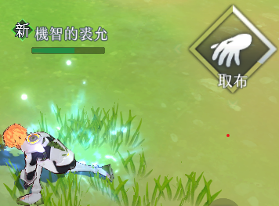
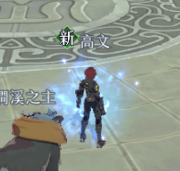
6.1.5
6.1.4
被攻擊或主動移動后
采集中
6.1.3
采集成功



小火
中火
大火
3
4
5
例：不燃燒的1號船
例：不燃燒的2號營寨
例：燃燒小火的3號船

1
2

6.2提交
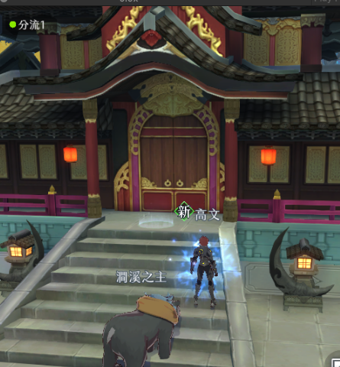
 |  | 6.2.1敵我雙方陣營中各有三個地塊物件在場景上，有醒目特效，靠近後可以提交礦石，提交功能只有對方陣營的玩家可以使用 6.2.2一處提交點同一時間只能一個人提交，攜帶礦石的角色靠近敵方陣營提交點，且沒有其他人在提交時，會出現提交按鈕，點擊後開始讀條 6.2.3讀條過程中可以被打斷，攜帶礦石數越多讀條時間越久 6.2.4讀條結束，飄字告知提交成功。角色的礦石標識消失，首次提交成功敵方船隻（營寨）開始扣血，陣營生命值處對應位置顯示火焰icon，後續提交成功扣血速率加快，火焰icon升級 6.2.5只區分全部提交和全部沒有提交 6.2.6雙方陣營附近會各出現一個被冰凍的三國名將，頭頂有冰凍槽，己方船隻（營寨）開始扣血后冰凍逐漸融解，扣血速率越快，融解速度越快，完全融解后加入戰場，攻擊最近敵方玩家，但不會超過礦井，不會撿礦石，可以被擊殺 6.2.7名將會與限定卡池配合，出現當期的「跨界名將」，暫不知曉

1
6.2.1

6.2.2
靠近己方陣營提交點
6.2.6

6.2.4
1
6.2.3
提交成功!敵方船隻（營寨）開始燃燒了！
被攻擊或主動移動后
讀條結束
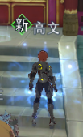
點燃中
提交成功!敵方船隻（營寨）燒得更旺了！

首次提交成功

後續提交成功

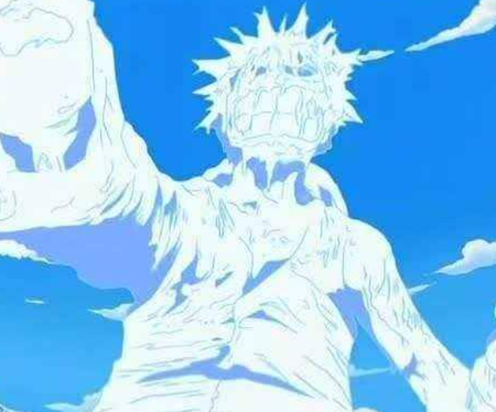

原始狀態為被冰凍

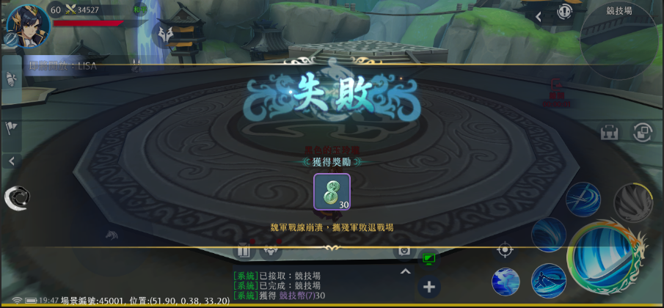
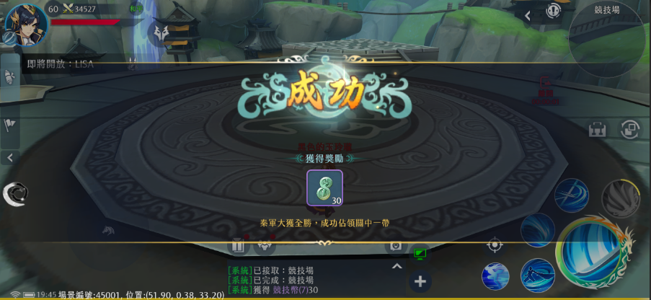
7.結算界面
 |  |  | 7.1陣營血量先被扣完的一方失敗

地圖

 |  |  | 1 |  |  |  |  | 1

 |  |  | 2 |  |  |  |  | 2

 |  |  | 3 |  |  |  |  | 3

説明：
 | 魏陣營的船隻 |  |  |  | 聯軍陣營的營寨

 |  | 甲板 |  |  |  | 道路

 | 冰凍的名將 |  |  | 提交點，雙方各有三個 |  |  | 礦井，會噴礦石

 | 復活點 |  |  | 出生點

 | 有一隻海龜在這個區域爬 |  |  | 有一隻拿扇子的神秘人，身后有神壇，可以提交礦石

 | 海水，可以提交海龜 |  |  | 有一隻逃兵，可以殺掉掉落礦石

 | 寶箱

